Лист1
Наименование | Крупный опт | Мелкий опт
Трубная стандарт 3х4 | 5660 | 5900 | 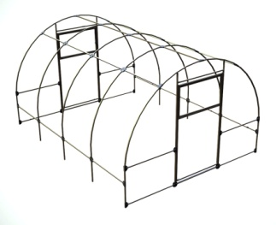
Вставка трубная стандарт 2м | 1480 | 1540
Трубная комфорт 3х4 | 6280 | 6540
Вставка трубная комфорт 2м | 1730 | 1810 | 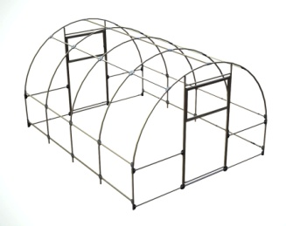
Трубная Профи 3х4 | 7510 | 7870 | 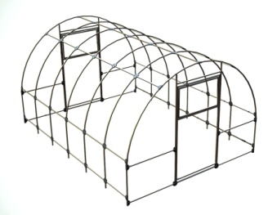
Вставка трубная профи 2м | 2250 | 2350
Трубная двушка 2х4м | 5810 | 6050
Двушка Вставка 2м | 1670 | 1740 | 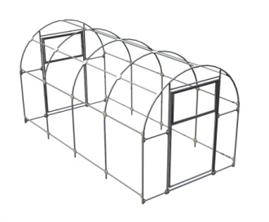
Огуречник 1,56х4м | 5530 | 5830 | 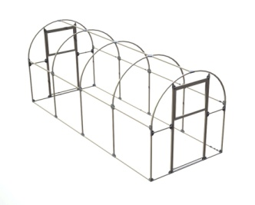
Кремлевская 3х4 | 8020 | 8430 | 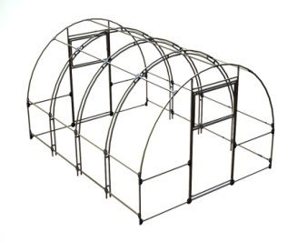
Вставка Кремлевская 2м | 2600 | 2730
Угловая 2х4м | 7570 | 8020 | 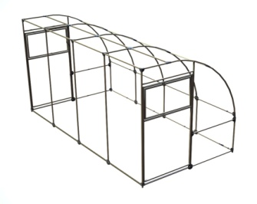
Эталон фермер 4,2х4 | 14130 | 14930
Вставка фермер 4,2х2 | 3170 | 3360
Теплица Огород 3х4м | 3660 | 3760
Огород вставка 2м | 1280 | 1340 | 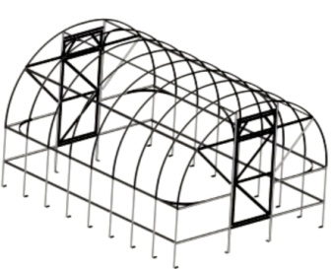
Парник бабочка 1х2м | 1940 | 2110
Вставка парник бабочка 2м | 1730 | 1870 | 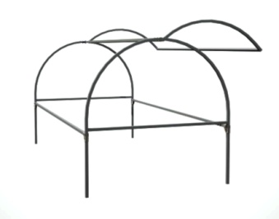
Перегородка в теплицу | 1190 | 1290 | 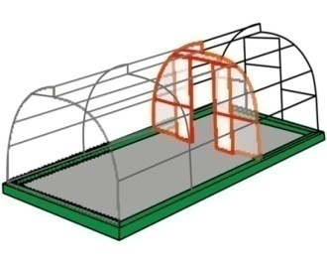
Доп форточка к теплице | 580 | 680 | 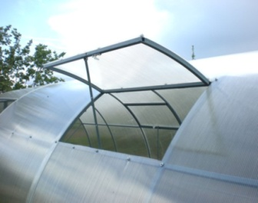
Усилитель дуги | 170 | 180 | 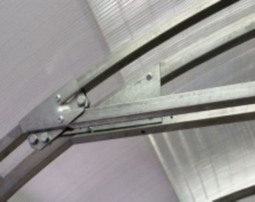
Усилитель фронтона | 1000 | 1050
Штакетник односторонний | 60 | 60 | 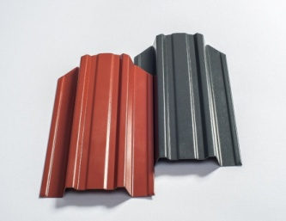
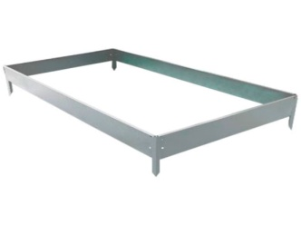
Грядка 1х2м | 480 | 520
Грядка 0,8х2м | 450 | 490
Грядка 0,6х2м | 440 | 480
Грядка вставка 2м | 300 | 330
Душевая 120л | 5670 | 5970
Краб Х полка 20мм | 15.7 | 16.5 | 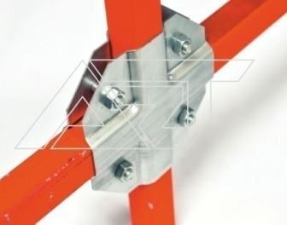
Краб Т полка 20мм | 13.5 | 14.5 | 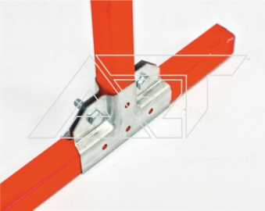
Краб Г полка 20мм | 12.5 | 13.5 | 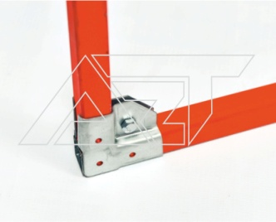
Шайба с уплотнителем | 1.7 | 1.9 | 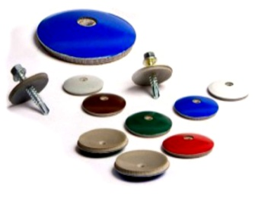
Винтовой анкер | 130 | 140 | 